关系图
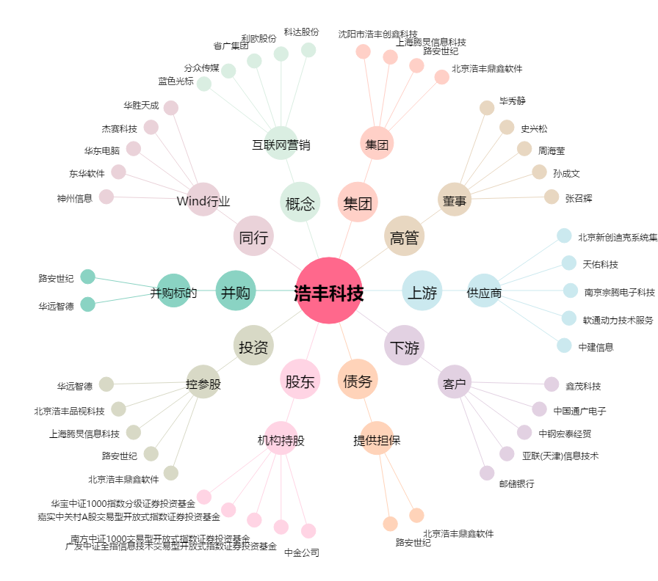
浩丰科技[300419.SZ] - 关系概览图

